상품제안서
샤오미 듀얼모드 무선 마우스 2 | 상품코드: S43840

 |  |  |  |  |  |  | 02-713-8555 | www.synergygift.co.kr
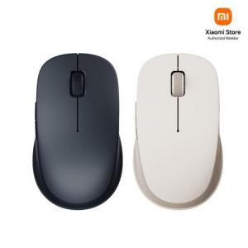

【상세/제작정보】

【인쇄/포장옵션】 | 레이저 / 포장지포장

【공급단가】 | 수량 | 20~ | 50~ | 100~ | 500~ | 1,000~
*VAT별도 | 단가 | 20,400원 | 19,590원 | 19,200원 | 18,430원 | 18,130원

【상품 URL】 | https://www.synergygift.co.kr:443/src/goods_detail.php?gdno=43840

